Hárok1
MAČKA DOMÁCA
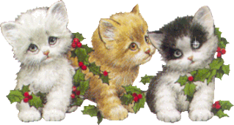 PaedDr. Jana Humeníková

Odpovedz správne (vpíš a - áno, n - nie)
1. | je bylinožravá |  | 0
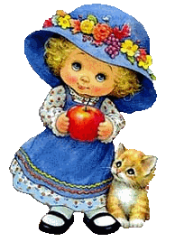
2. | je mäsožravá |  | 0
3. | má iba čiernobielu srsť |  | 0
4. | bola zdomácnená z rysa |  | 0
5. | má dobrý sluch a zrak |  | 0
6. | má ostré vtiahnuteľné pazúry |  | 0
7. | nevie rýchlo bežať |  | 0
8. | má rozťahovateľné zrenice |  | 0
9. | vidí čiernobielo |  | 0
10. | korisť chytá skokom |  | 0
11. | srsť má rôzne sfarbenú |  | 0
12. | za šera zle vidí |  | 0
13. | najslabším zmyslom je čuch |  | 0
14. | nevie plávať |  | 0
15. | mača po narodení hneď vidí |  | 0

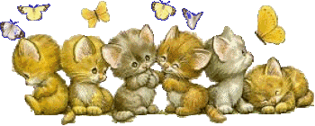
 | Maximálny počet bodov: | 15
 | Dosiahnutý počet bodov: | 0
 | % úspešnosti: | 0.00%
 | Známka: | 5

